300. 最长上升子序列
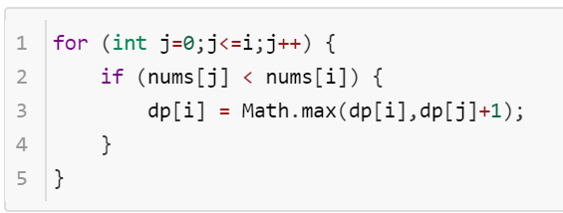

index | 0 | 1 | 2 | 3 | 4 | 5
nums[i] | 1 | 4 | 3 | 4 | 2 | 3
dp[i] | 1 | 2 | 2 | 3 | 2 | 3

1143. 最长公共子序列
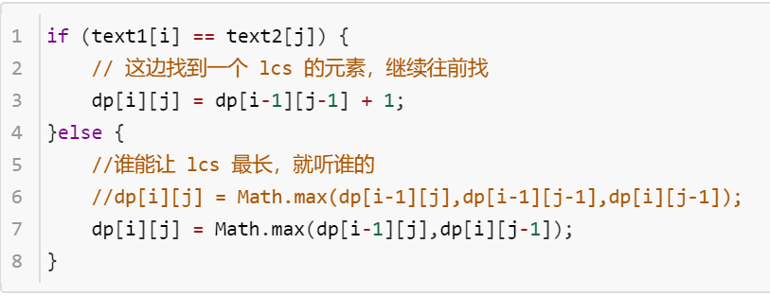
 |  | 0 | 1 | 2 | 3 | 4 | 5 | 6
 |  | "" | b | a | b | c | d | e
0 | "" | 0 | 0 | 0 | 0 | 0 | 0 | 0
1 | a | 0 | 0 | 1 | 1 | 1 | 1 | 1
2 | c | 0 | 0 | 1 | 1 | 2 | 2 | 2
3 | e | 0 | 0 | 1 | 1 | 2 | 2 | 3

 |  |  |  |  |  |  |  |  | dp[i-1][j-1] | dp[i-1][j]
 |  |  |  |  |  |  |  |  | dp[i][j-1] | dp[i][j]

72. 编辑距离
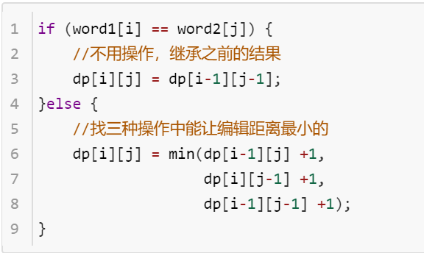

 | "" | a | p | p | l | e | dp[i-1][j-1] | dp[i-1][j]
"" | 0 | 1 | 2 | 3 | 4 | 5 | dp[i][j-1] | dp[i][j]
r | 1 | 1 | 2 | 3 | 4 | 5
a | 2 | 1 | 2 | 3 | 4 | 5 | 替换（跳过） | 删除
d | 3 | 2 | 2 | 3 | 4 | 5 | 插入

5. 最长回文子串
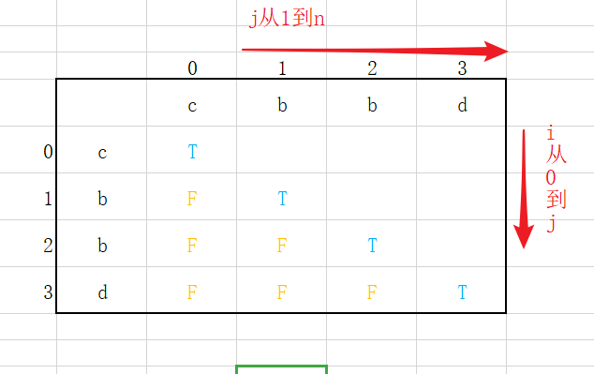
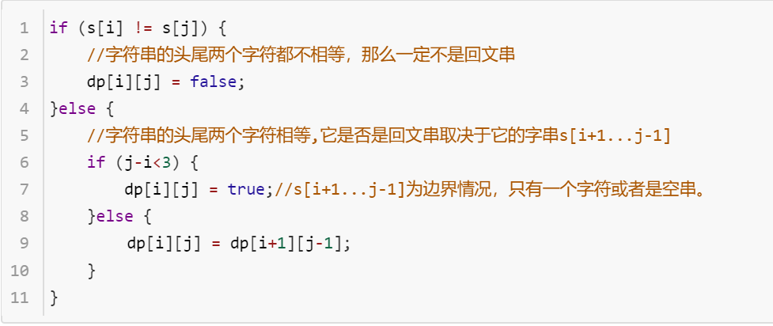

 |  | 0 | 1 | 2 | 3
 |  | c | b | b | d
0 | c | T | F | F | F |  | dp[i][j]
1 | b | F | T | T | F | dp[i+1][j-1]
2 | b | F | F | T | F
3 | d | F | F | F | T

516. 最长回文子序列
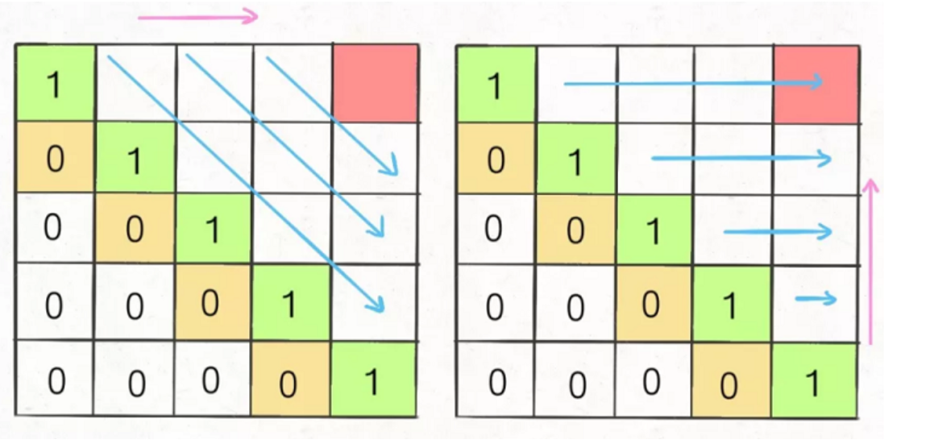
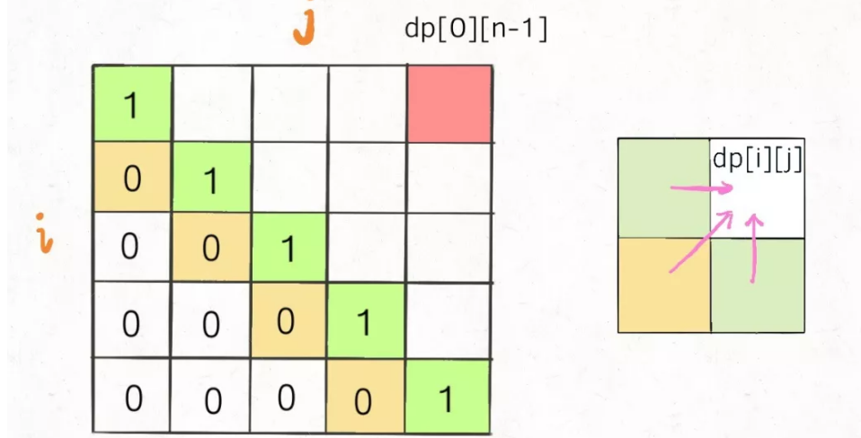
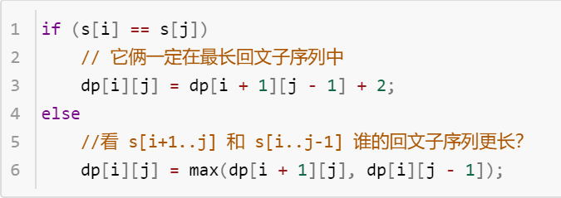

 |  |  | j
 |  |  | 0 | 1 | 2 | 3 | 4
 |  |  | b | b | b | a | b
i | 0 | b | 1 | 2 | 3 | 3 | 4
 | 1 | b | 0 | 1 | 2 | 2 | 3
 | 2 | b | 0 | 0 | 1 | 1 | 3 | dp[i][j-1] | dp[i][j]
 | 3 | a | 0 | 0 | 0 | 1 | 1 | dp[i+1][j-1] | dp[i+1][j]
 | 4 | b | 0 | 0 | 0 | 0 | 1

416. 分割等和子集
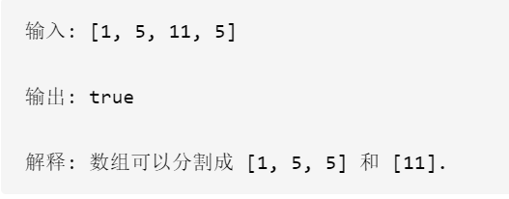
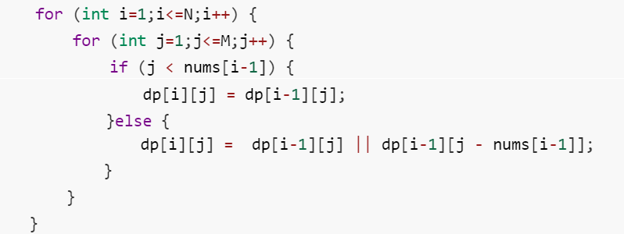

转换成背包问题即：给定物品[1,5,11,5]，现有容量为sum/2=11的背包，问是否有一种装法能刚好装满？
 |  |  |  |  |  | 背包容量w
 |  | 0 | 1 | 2 | 3 | 4 | 5 | 6 | 7 | 8 | 9 | 10 | 11 | 注意：物品不能重复选
 | 0 | T | F | F | F | F | F | F | F | F | F | F | F
物品个数i | 1 | T | T | F | F | F | F | F | F | F | F | F | F
 | 2 | T | T | F | F | F | T | T | F | F | F | F | F
 | 3 | T | T | F | F | F | T | T | F | F | F | F | T
 | 4 | T | T | F | F | F | T | T | F | F | F | F | T

518. 零钱兑换 II
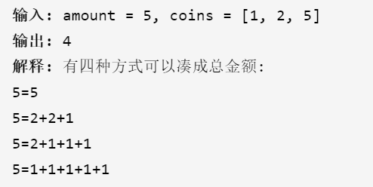
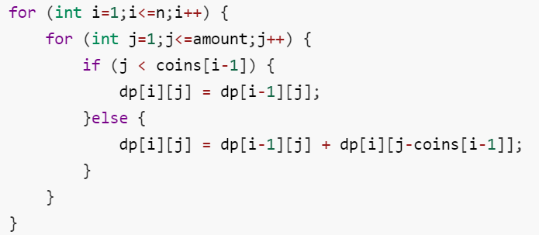

 |  |  |  | 总金额j
 |  | 0 | 1 | 2 | 3 | 4 | 5
 | 0 | 1 | 0 | 0 | 0 | 0 | 0
硬币个数i | 1 | 1 | 1 | 1 | 1 | 1 | 1 | dp[i-1][j]
 | 2 | 1 | 1 | 2 | 2 | 3 | 3 | dp[i][j]
 | 3 | 1 | 1 | 2 | 2 | 3 | 4

